Data Structure
item | Analytics Diemensions | Details
1 | vin | full vin listed
2 | build | get from perperty, os version
3 | ccpufpn | dapeng & jiawei to sharethe new peoperty
4 | vmcufpn | dapeng & jiawei to sharethe new peoperty
5 | ignitionstate | Will be included one of off/accessory/run/start/invalid
6 | speed | real time speed
7 | eventid | Combination of event categority and event action
8 | attributes | be flexible to attach the wanted data per events' attributes, refer to dictionary in following pages
9 | time
10 | vehicletotaluptime | how long the vehicles stay at that version sw, not a J1 diemension
11 | uptime
12 | user ID | Ford GUID, @jiawei output the interface to NA for reading
13 | bootcount | IVI itselt boot times at an ignition cycle
14 | fesn | NA know how to read
 |  |  |  | phase5 ECG master

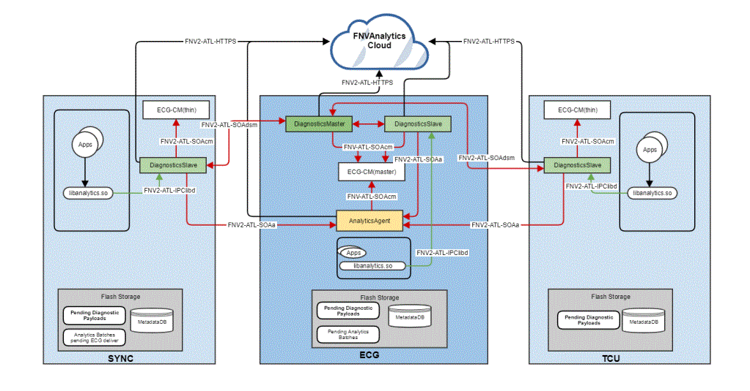
 | vehicle | decode the VIN in clode side | click

 |  |  |  | bootcount | 1
 |  |  |  | uptime | 30s

 |  |  | 10s later click
 |  |  |  | bootcount | 1
 |  |  |  | uptime | 40s

 |  |  | 10s later reboot
 |  |  |  | bootcount | 2
 |  |  |  | uptime | 0

Hardbutton - TS - ZT
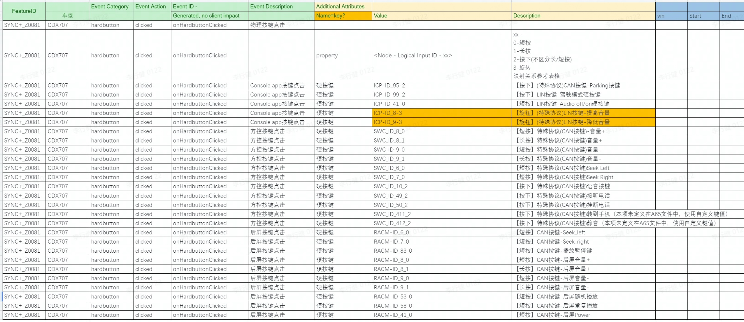
Event Category | Event Action | Event ID - | Event Description | Additional Attributes
 |  | Generated, no client impact |  | Name | Value | Description
hardbutton | clicked | onHardbuttonClicked | 物理按键点击
 |  |  |  | property | <Node - Logical Input ID - xx> | xx - 0, 长按 1，短按 映射关系参考表格

payment - baidu -kanbing
Event Category | Event Action | Event ID - | Event Description | Additional Attributes
 |  | Generated, no client impact |  | Key | Value | Description
baidupayment | payed | onBaidupaymentPayed | baidu模块支付状态
 |  |  |  | issuccess | <true|false> | 支付是否成功
 |  |  |  | type | <aggregate|seamless> | 仅在支付成功时填写
 |  |  |  | amount | <xxx> | 订单金额
 |  |  |  | orderdetails | <xxx> | 订单详情，编号
 |  |  |  | property | <The property that changed - see below>
 |  |  |  |  | 1745250905 | 爱奇艺
 |  |  |  |  | 1359143645 | 喜玛拉亚
 |  |  |  |  | 1795346393 | 电影票
 |  |  |  |  | 151138013 | 加油
baidupayment | clicked | onBaidupaymentClicked | baidu模块免密支付开关
 |  |  |  | isseamlesspay | <true|false> | 免密支付开关

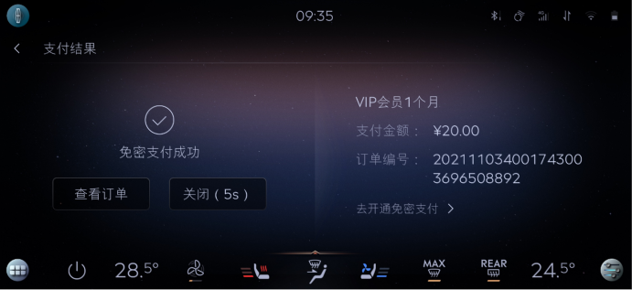

 |  |  |  |  |  |  | baidu | 区分聚合支付，免费支付
 |  |  |  |  |  |  | 喜马拉雅
 |  |  |  |  |  |  | 爱奇艺
 |  |  |  |  |  |  | 酒店
 |  |  |  |  |  |  | 电影票
 |  |  |  |  |  |  | 加油

 |  |  |  |  |  |  | 外卖 | 美团支付

Carplay - YF - Gengdekang
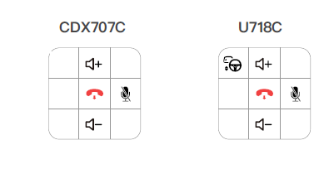
Event Category | Event Action | Event ID - | Event Description | Additional Attributes
 |  | Generated, no client impact |  | Key | Value | Description
carplay | connected | onCarplayConnected | 连接成功 |  |  | iphone设备成功连接时上报。包含开机自动连接，断开后自动连接的场景
carplay | Disconnection | onCarplayDisconnection | 断开连接 |  |  | 因手动点击断开、系统关机、链接中断、紧急救援触发等原因导致的Carplay断连发生时上报
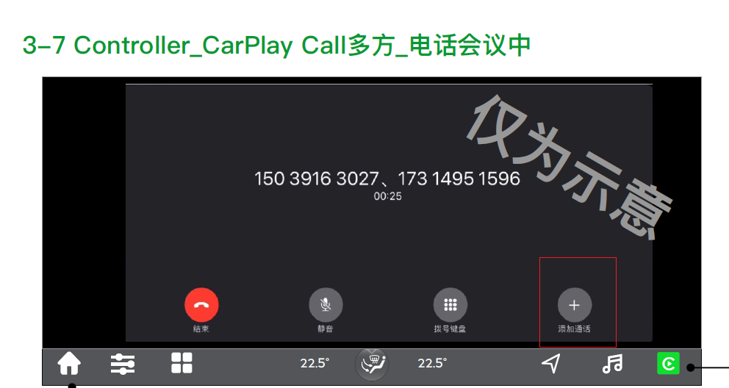
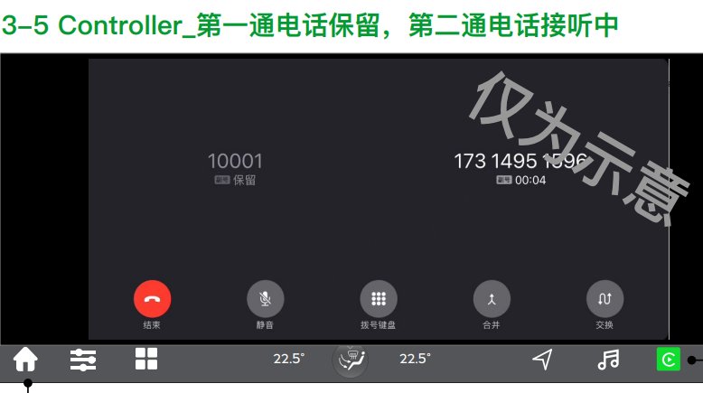
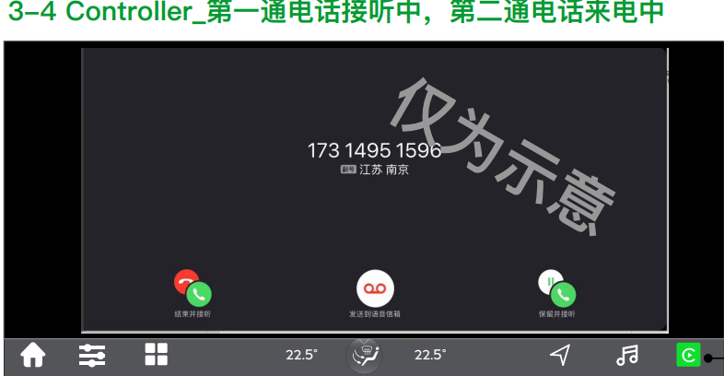
 |  |  |  | from | <start time> | 记录连接成功时的时间点和断开连接的时间点
 |  |  |  | to | <end time>
carplay | switch | onCarplaySwitch | 本地和Carplay切换
 |  |  |  | status | <carplay|本地>
cpphonecall | placed | onCpphonecallPlaced | 拨打电话
cpphonecall | accepted | onCpphonecallAccepted | 接听电话
 |  |  |  | label | <hardbutton>
 |  |  |  | 第二通来电操作 | <结束并接听|保留并接听> | 仅当有第二通电话打入时上报
cpphonecall | control | onCpphonecallControl | 通话过程中操作
 |  |  |  | <The property that changed - see below>
 |  |  |  | 添加通话 | clicked | 添加成功时上报
 |  |  |  | 第二通电话 | <合并|交换>
cpmusic | played | onCpmusicPlayed | 音频源切入 & 开始播放时 |  |  | Carplay内部音源之前的切入或本地音频与Carplay音频的切入。
 |  |  |  | property | <xxxx> | 记录使用的播放源
cpmusic | ended | onCpmusicEnded | 当前音频停止播放时触发，并记录开始播放/结束播放的时间点 |  |  | 包括但不限于断连、被电话打断、被语音打断或本地音源/CP音源切换、包括source 打断、暂停、切出、系统关机等场景
 |  |  |  | property | <xxxx> | 切出前的播放源
 |  |  |  | from | <audio play start time> | 本次播放时长，暂停/结束播放时刻-开始播放时刻
 |  |  |  | to | <audio play end time>
cpmusic | controls | onCpmusicControls | 音频控制，包括播放，暂停，上/下一曲，播放模式选择
 |  |  |  | label | <hmi|widget|hardbutton|rear|others> | hmi仅包含在原生播放器内部的操作,rear是后排小屏的操作
 |  |  |  | operation | <播放|暂停|下一曲|上一曲|单曲循环|列表循环|随机播放>
 |  |  |  | property | <xxxx> | 操作的播放源
cpmusic | clicked | onCpmusicClicked | CP音乐相关的按键
 |  |  |  | property | <xxxx> | 操作的播放源
 |  |  |  | <The property that changed - see below>
 |  |  |  | ⾳效跳转 | clicked
 |  |  |  | 投屏 | <on|off>
 |  |  |  | 切换音源 | clicked
cpvoice | wakeup | onCpvoiceWakeup | 语音被唤醒时触发
 |  |  |  | label | <Hey_Siri|Hardbutton|Others> | Hardbutton是长按才会唤起,不属于Hey_siri和Hardbutton的其他唤醒方式算作Others
cpvoice | ended | onCpvoiceEnded | 语音被退出时触发
 |  |  |  | label | <voice|Hardbutton|Others> | 属于Hey_siri和Hardbutton的其他退出方式算作Others
Cpmap | tripstarted | onCpmapTripstarted | 开始导航 |  |  | 如果用户在连接车机前就在手机端已发起导航，则开始导航从连接车机端时上报。
 |  |  |  | property | <xxxx> | 记录导航的地图软件
Cpmap | tripended | onCpmapTripended | 结束导航 |  |  | 手动点击结束、到目的地自动结束、Carplay连接断开、关机、被本地导航切掉或被内部其他地图切掉时上报结束导航。
 |  |  |  | property | <xxxx> | 记录导航的地图软件
 |  |  |  | Navi. Duration | <xxxs> | 本次车机端导航时长，仅在苹果原生结束导航时上报
 |  |  |  | Navi. Distance | <xxxm> | 本次导航里程，仅在苹果原生结束导航时上报
 |  |  |  | is arrived | <ture|false> | 是否到达目的地，以自动结束导航为判断条件，仅在苹果原生结束导航时上报

